1
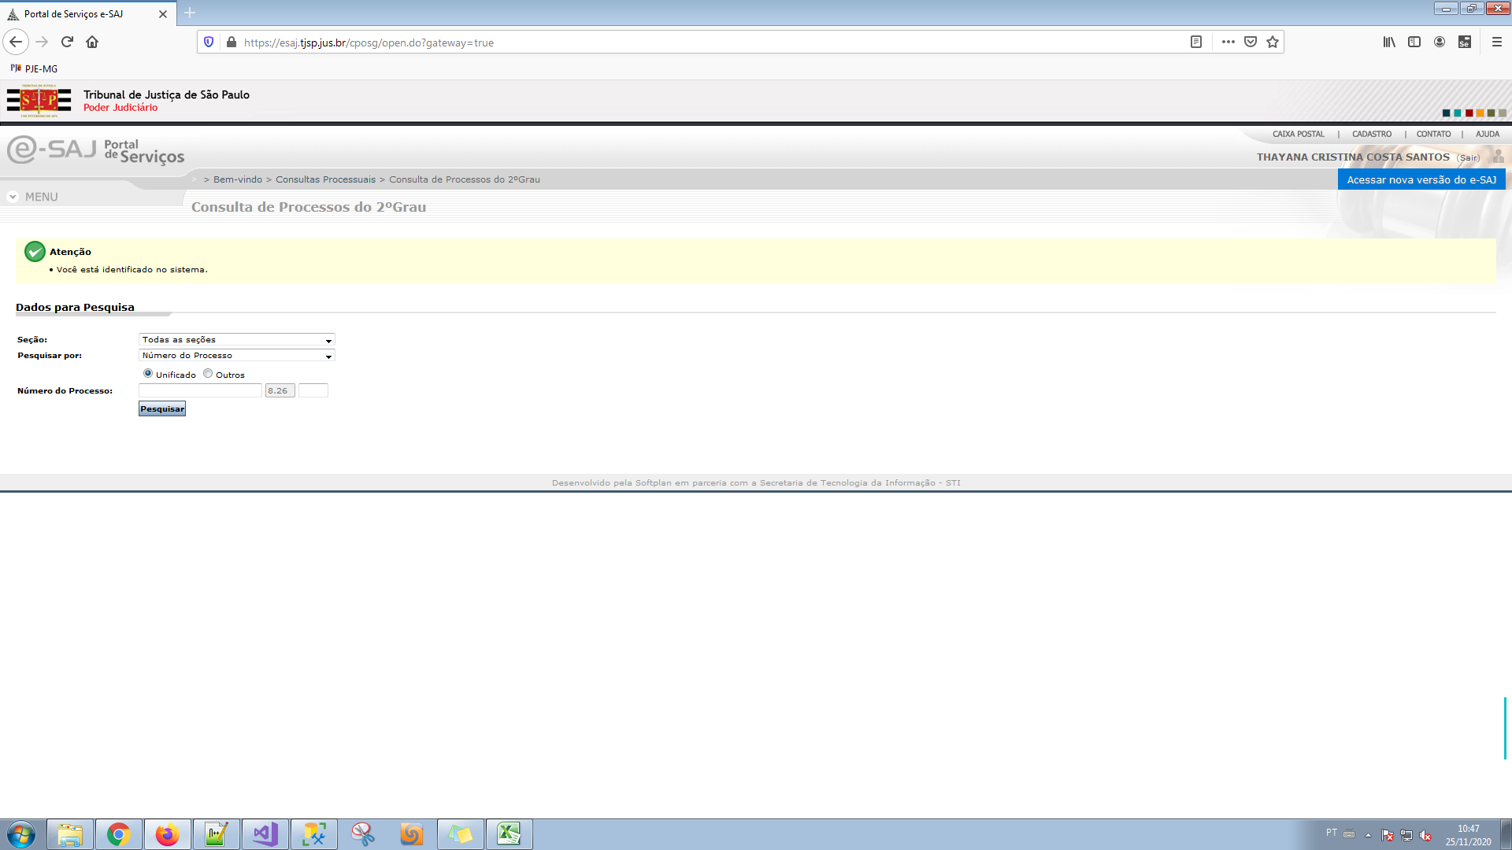
NUP | TRIBUNAL | IdTribunal | IdTecnologiaSite | Id | Descricao | Uf | Encontrou Processo
0001739-44.2020.8.26.0694 | 26 | 1 | NULL | 1 | ESAJ | SP | Nao | URL | https://esaj.tjsp.jus.br/cposg/open.do
0100019-53.2020.8.26.9042 | 26 | 1 | NULL | 1 | ESAJ | SP
0100026-23.2020.8.26.9017 | 26 | 1 | NULL | 1 | ESAJ | SP
0100040-53.2020.8.26.9034 | 26 | 1 | NULL | 1 | ESAJ | SP
0100066-44.2020.8.26.9004 | 26 | 1 | NULL | 1 | ESAJ | SP
0100112-36.2020.8.26.9003 | 26 | 1 | NULL | 1 | ESAJ | SP
1000013-34.2020.8.26.0243 | 26 | 1 | NULL | 1 | ESAJ | SP
1000113-50.2020.8.26.0158 | 26 | 1 | NULL | 1 | ESAJ | SP
1000184-33.2020.8.26.0520 | 26 | 1 | NULL | 1 | ESAJ | SP
1000411-50.2020.8.26.0996 | 26 | 1 | NULL | 1 | ESAJ | SP
1001650-92.2020.8.26.0740 | 26 | 1 | NULL | 1 | ESAJ | SP | Nao
1500044-30.2020.8.26.0523 | 26 | 1 | NULL | 1 | ESAJ | SP
1500071-47.2020.8.26.0059 | 26 | 1 | NULL | 1 | ESAJ | SP
1500080-58.2020.8.26.0172 | 26 | 1 | NULL | 1 | ESAJ | SP
1500088-48.2020.8.26.0200 | 26 | 1 | NULL | 1 | ESAJ | SP
1500088-49.2020.8.26.0232 | 26 | 1 | NULL | 1 | ESAJ | SP | Sim
1500107-39.2020.8.26.0205 | 26 | 1 | NULL | 1 | ESAJ | SP
1500127-41.2020.8.26.0169 | 26 | 1 | NULL | 1 | ESAJ | SP
1500130-32.2020.8.26.0060 | 26 | 1 | NULL | 1 | ESAJ | SP
1500164-97.2020.8.26.0030 | 26 | 1 | NULL | 1 | ESAJ | SP
1500188-27.2020.8.26.0095 | 26 | 1 | NULL | 1 | ESAJ | SP
1500200-28.2020.8.26.0067 | 26 | 1 | NULL | 1 | ESAJ | SP | Nao
1500211-17.2020.8.26.0145 | 26 | 1 | NULL | 1 | ESAJ | SP
1500253-51.2020.8.26.0150 | 26 | 1 | NULL | 1 | ESAJ | SP
1500255-75.2020.8.26.0035 | 26 | 1 | NULL | 1 | ESAJ | SP
1500261-72.2020.8.26.0103 | 26 | 1 | NULL | 1 | ESAJ | SP
1500261-90.2020.8.26.0582 | 26 | 1 | NULL | 1 | ESAJ | SP
1500262-25.2020.8.26.0146 | 26 | 1 | NULL | 1 | ESAJ | SP
1500276-84.2020.8.26.0218 | 26 | 1 | NULL | 1 | ESAJ | SP | Nao
1500320-97.2020.8.26.0220 | 26 | 1 | NULL | 1 | ESAJ | SP |  | LOGIN E SENHA OK
1500374-53.2020.8.26.0191 | 26 | 1 | NULL | 1 | ESAJ | SP
1500424-32.2020.8.26.0045 | 26 | 1 | NULL | 1 | ESAJ | SP
1500908-42.2020.8.26.0176 | 26 | 1 | NULL | 1 | ESAJ | SP
1501059-10.2020.8.26.0337 | 26 | 1 | NULL | 1 | ESAJ | SP
1502195-20.2020.8.26.0118 | 26 | 1 | NULL | 1 | ESAJ | SP
2000002-73.2020.8.26.0053 | 26 | 1 | NULL | 1 | ESAJ | SP
3000001-45.2020.8.26.9018 | 26 | 1 | NULL | 1 | ESAJ | SP | Nao
3000002-03.2020.8.26.9027 | 26 | 1 | NULL | 1 | ESAJ | SP
3000002-04.2020.8.26.9059 | 26 | 1 | NULL | 1 | ESAJ | SP
3000002-40.2020.8.26.9047 | 26 | 1 | NULL | 1 | ESAJ | SP
3000002-85.2020.8.26.9032 | 26 | 1 | NULL | 1 | ESAJ | SP
3000003-07.2020.8.26.9053 | 26 | 1 | NULL | 1 | ESAJ | SP
3000003-55.2020.8.26.9037 | 26 | 1 | NULL | 1 | ESAJ | SP
3000004-28.2020.8.26.9041 | 26 | 1 | NULL | 1 | ESAJ | SP
3000004-51.2020.8.26.9001 | 26 | 1 | NULL | 1 | ESAJ | SP
3000004-79.2020.8.26.9024 | 26 | 1 | NULL | 1 | ESAJ | SP
3000005-43.2020.8.26.9031 | 26 | 1 | NULL | 1 | ESAJ | SP
3000005-52.2020.8.26.9028 | 26 | 1 | NULL | 1 | ESAJ | SP | Nao
3000005-83.2020.8.26.9050 | 26 | 1 | NULL | 1 | ESAJ | SP
3000006-07.2020.8.26.9038 | 26 | 1 | NULL | 1 | ESAJ | SP
3000006-53.2020.8.26.9055 | 26 | 1 | NULL | 1 | ESAJ | SP
3000006-62.2020.8.26.9052 | 26 | 1 | NULL | 1 | ESAJ | SP
3000006-79.2020.8.26.9014 | 26 | 1 | NULL | 1 | ESAJ | SP
3000007-07.2020.8.26.9033 | 26 | 1 | NULL | 1 | ESAJ | SP | Nao
3000007-46.2020.8.26.9020 | 26 | 1 | NULL | 1 | ESAJ | SP
3000007-73.2020.8.26.9011 | 26 | 1 | NULL | 1 | ESAJ | SP
3000007-95.2020.8.26.9036 | 26 | 1 | NULL | 1 | ESAJ | SP
3000009-11.2020.8.26.9054 | 26 | 1 | NULL | 1 | ESAJ | SP
3000009-55.2020.8.26.9007 | 26 | 1 | NULL | 1 | ESAJ | SP
3000009-56.2020.8.26.9039 | 26 | 1 | NULL | 1 | ESAJ | SP
3000010-13.2020.8.26.9016 | 26 | 1 | NULL | 1 | ESAJ | SP
3000010-89.2020.8.26.9023 | 26 | 1 | NULL | 1 | ESAJ | SP
3000012-07.2020.8.26.9008 | 26 | 1 | NULL | 1 | ESAJ | SP
3000013-35.2020.8.26.9026 | 26 | 1 | NULL | 1 | ESAJ | SP | Nao
3000013-83.2020.8.26.9010 | 26 | 1 | NULL | 1 | ESAJ | SP
3000013-95.2020.8.26.9006 | 26 | 1 | NULL | 1 | ESAJ | SP
3000014-27.2020.8.26.9056 | 26 | 1 | NULL | 1 | ESAJ | SP
3000014-48.2020.8.26.9049 | 26 | 1 | NULL | 1 | ESAJ | SP
3000014-53.2020.8.26.9015 | 26 | 1 | NULL | 1 | ESAJ | SP
3000014-60.2020.8.26.9045 | 26 | 1 | NULL | 1 | ESAJ | SP
3000015-90.2020.8.26.9030 | 26 | 1 | NULL | 1 | ESAJ | SP
3000017-75.2020.8.26.9025 | 26 | 1 | NULL | 1 | ESAJ | SP
3000018-15.2020.8.26.9040 | 26 | 1 | NULL | 1 | ESAJ | SP
3000020-69.2020.8.26.9012 | 26 | 1 | NULL | 1 | ESAJ | SP
3000023-04.2020.8.26.9051 | 26 | 1 | NULL | 1 | ESAJ | SP
3000024-65.2020.8.26.9058 | 26 | 1 | NULL | 1 | ESAJ | SP
3000028-96.2020.8.26.9060 | 26 | 1 | NULL | 1 | ESAJ | SP
3000030-05.2020.8.26.9048 | 26 | 1 | NULL | 1 | ESAJ | SP
3000038-91.2020.8.26.9044 | 26 | 1 | NULL | 1 | ESAJ | SP
3000062-49.2020.8.26.9035 | 26 | 1 | NULL | 1 | ESAJ | SP | Nao
3000085-68.2020.8.26.9043 | 26 | 1 | NULL | 1 | ESAJ | SP
3000098-02.2020.8.26.9000 | 26 | 1 | NULL | 1 | ESAJ | SP
9000549-03.2020.8.26.0050 | 26 | 1 | NULL | 1 | ESAJ | SP

